Diagram1
 | Normal | 2011 | 2012
Aug. | 67 | 132 | 69
Sept. | 73 | 92 | 95
Okt. | 76 | 61 | 93
Nov. | 79 | 18 | 65
Dec. | 66 | 99 | 77
Jan. | 57 | 79
Feb. | 38 | 31
Marts | 46 | 46

Diagram2
 | Normal | 2011
Aug. | 67 | 132
Sept. | 73 | 92
Okt. | 76 | 61
Nov. | 79 | 18
Dec. | 66 | 99

Diagram3
 | Normal | 2012
Aug. | 67 | 69
Sept. | 73 | 95
Okt. | 76 | 93
Nov. | 79 | 65
Dec. | 66 | 77

Diagram4
 | Højbund | Lavbund
Korn / Vintersæd | 9.4 | 7.1
Korn / Spildkorn | 9.3 | 6.7
Korn / Efterafgrøde | 7.9 | 4.7
Korn / Vinterraps | 8.7 | 5.6
Raps / Vintersæd | 10.3 | 10.7

Diagram5
Korn / Vintersæd | 16.7
Korn / Sort jord | 18
Korn / Spildkorn | 12.9
Korn / Efterafgr. | 7.3
Korn / Vinterraps | 7.5
Raps / Vintersæd | 19.8

Diagram6
 | N-les (rodzonevand) | Højbund (drænvand)
Korn / Vintersæd | 16.7 | 9.4
Korn / Sort jord | 18
Korn / Spildkorn | 12.9 | 9.3
Korn / Efterafgr. | 7.3 | 7.9
Korn / Vinterraps | 7.5 | 8.7
Raps / Vintersæd | 19.8 | 10.3

Diagram7
 | Højbund | Lavbund
JB 1+3 | 10
JB 2 | 10.2 | 8
JB 4 | 10.3 | 6
JB 5 | 11.7 | 8
JB 6 | 9.5 | 6.5
JB 7 | 5.6 | 4.5
JB 11 |  | 8

Diagram8
 | Højbund | Lavbund
Aldrig / næsten aldrig | 11.0224 | 6.9725
Af og til | 9.842173913 | 8.07875
Altid / næsten altid | 8.5962068966 | 6.3582608696

Diagram9
Roer | 6.565
Majs | 14.494
Majs m. efterafgr. | 12.6
Kl.græs el. græs, slæt | 6.5979166667
Kl.græs el. græs, afgr. | 4.28
Perm. græs | 5.4309090909

Diagram10
 | Højbund | Lavbund
Thy | 0.051 | 0.079
Nord- jylland | 0.034 | 0.198
Vest- jylland | 0.023 | 0.040
Himmer- land | 0.023 | 0.110
Midt- jylland | 0.086 | 0.058
Østjyll. & Øerne | 0.059 | 0.052

Diagram11
Ingen vand | 7.1
Drænet løber | 6.1

Diagram12
Nov. | 6
Jan. | 7.2
Mar. | 6.4

Diagram13
Nov. 2011 | 6
Nov. 2012 | 8.1

Diagram14
N-udledning i alt | 60000

Diagram15
Korn / Vintersæd | 9.4
Korn / sort jord | 0.0
Korn / Spildkorn | 9.3
Korn / Efterafgr. | 7.9
Korn / Vinterraps | 8.7
Raps / Vintersæd | 10.3

Data
Nedbør hele landet

 | Normal | 2011 | 2012
Aug. | 67 | 132 | 69
Sept. | 73 | 92 | 95
Okt. | 76 | 61 | 93
Nov. | 79 | 18 | 65
Dec. | 66 | 99 | 77
Jan. | 57 | 79
Feb. | 38 | 31
Marts | 46 | 46
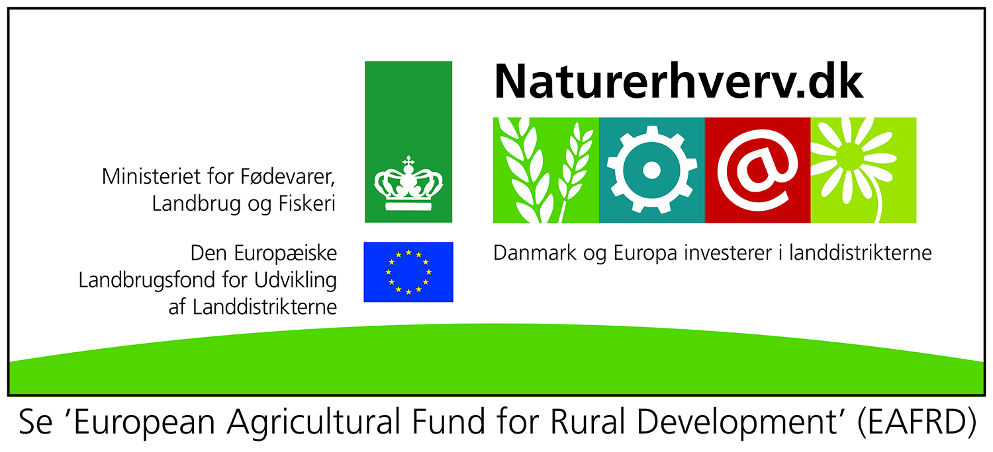
 | Normal | 2011 | 2012
Aug. | 67 | 132 | 69
Sept. | 73 | 92 | 95
Okt. | 76 | 61 | 93
Nov. | 79 | 18 | 65
Dec. | 66 | 99 | 77
Jan. | 57 | 79
Feb. | 38 | 31
Marts | 46 | 46

 | Antal prøver |  | Total-N
 | 2011/12 | Nov. 2012 | 2011/12 | Nov. 2012
Korn / Bar jord | 46 | 50 | 6.1 | 8.1
Korn / Efterafgrøde | 38 | 54 | 6.3 | 6.9 |  | Bør afgrænses til kun at omfatte JB4-JB7
Korn / Vinterraps | 10 | 42 | 6.5 | 8.4 | Benærkelsesværdigt, at det ligger højere end bar jord og på niveau med vintersæd
Korn / Vintersæd | 65 | 143 | 6.2 | 8.4
Frøgræs / Frøgræs | 6 | 13 | 5.1 | 6
Frøgræs / Vintersæd |  | 7 |  | 7.3
Raps /Vintersæd | 11 | 21 | 10.5 | 11.1
Roer | 3 | 6 | 4 | 6.6
Majs | 7 | 10 | 13 | 14.3
Majs m. efterafgrøde | 4 | 6 | 8.7 | 12.6
Kl.græs/græs slæt | 19 | 24 | 7 | 6.6

Afgrøde og plantedække

 | Højbund | Lavbund
Korn / Vintersæd | 9.4 | 7.1
Korn / Spildkorn | 9.3 | 6.7
Korn / Efterafgrøde | 7.9 | 4.7
Korn / Vinterraps | 8.7 | 5.6
Raps / Vintersæd | 10.3 | 10.7

Frøgræs / Frøgræs | 6.1 | 5.6
Frøgræs / Vintersæd | 8.6 | 3.4

 | Højbund | N-les
Korn / Vintersæd | 9.4 | 15.7
Korn / Spildkorn | 9.3 | 17
Korn / Efterafgrøde | 7.9 | 6.3
Korn / Vinterraps | 8.7 | 6.5
Raps / Vintersæd | 10.3 | 19.4

 | N-les (rodzonevand)
Korn / Vintersæd | 16.7
Korn / Sort jord | 18 |  |  |  |  |  | Sort jord er det, der regnes med i N-les
Korn / Spildkorn | 12.9 |  |  |  |  |  | Der regnes med 15 kg N i reduceret udvaskning som effekt af forbud mod jordbearbejdning.
Korn / Efterafgr. | 7.3 |  |  |  |  |  | Det betyder, at bar jord med spildkorn kommer til at ligge midt mellem sort jord og korn/ efterafgrøde.
Korn / Vinterraps | 7.5
Raps / Vintersæd | 19.8

 | N-les (rodzonevand) | Højbund (drænvand)
Korn / Vintersæd | 16.7 | 9.4
Korn / Sort jord | 18
Korn / Spildkorn | 12.9 | 9.3
Korn / Efterafgr. | 7.3 | 7.9
Korn / Vinterraps | 7.5 | 8.7
Raps / Vintersæd | 19.8 | 10.3

 | N-les (rodzonevand) | Højbund (drænvand)
Korn / Vintersæd | 16.7 | 9.4
Korn / Sort jord | 18
Korn / Spildkorn | 12.9 | 9.3
Korn / Efterafgr. | 7.3 | 7.9
Korn / Vinterraps | 7.5 | 8.7
Raps / Vintersæd | 19.8 | 10.3

Betydning af jordtype

 | Højbund | Lavbund
JB 1+3 | 10
JB 2 | 10.2 | 8
JB 4 | 10.3 | 6
JB 5 | 11.7 | 8
JB 6 | 9.5 | 6.5
JB 7 | 5.6 | 4.5
JB 11 |  | 8
 | Højbund | Lavbund
JB 1+3 | 10
JB 2 | 10.2 | 8
JB 4 | 10.3 | 6
JB 5 | 11.7 | 8
JB 6 | 9.5 | 6.5
JB 7 | 5.6 | 4.5
JB 11 |  | 8

Fosfor
Betydning af georegion og højbund/lavbund

 |  | mg/l
 | Antal | Højbund | Antal | Lavbund
Thy | 29 | 0.051 | 8 | 0.079
Nord- jylland | 31 | 0.034 | 60 | 0.198
Vest- jylland | 35 | 0.023 | 17 | 0.040
Himmer- land | 6 | 0.023 | 33 | 0.110
Midt- jylland | 29 | 0.086 | 14 | 0.058 | Inkl. Djursland
Østjyll. & Øerne | 119 | 0.059 | 32 | 0.052 | Inkl. Nordsjælland og Bornholm

Betydning af sommervand
Løber der vand i drænet om sommeren?

 |  | Højbund |  | Lavbund
Aldrig / næsten aldrig | 25 | 11.0224 | 12 | 6.9725
Af og til | 23 | 9.842173913 | 16 | 8.07875
Altid / næsten altid | 29 | 8.5962068966 | 23 | 6.3582608696

Andre afgrøder end korn/raps

 | Antal
Roer | 6 | 6.565
Majs | 10 | 14.494
Majs m. efterafgr. | 6 | 12.6
Kl.græs el. græs, slæt | 24 | 6.5979166667
Kl.græs el. græs, afgr. | 8 | 4.28
Perm. græs | 11 | 5.4309090909

Vand i dræn juni 2012

Ingen vand | 7.1
Drænet løber | 6.1

Gns. af hver prøvetagningstidspunkt i 2011/12

Nov. | 6
Jan. | 7.2
Mar. | 6.4

Nov. 2011 | 6
Nov. 2012 | 8.1

N-udledning i alt | 60000

Målte koncentrationer
 | Højbund
Korn / Vintersæd | 9.4
Korn / sort jord | 0.0
Korn / Spildkorn | 9.3
Korn / Efterafgr. | 7.9
Korn / Vinterraps | 8.7
Raps / Vintersæd | 10.3

